Print
 |  |  |  | FORM ORDER CONSUMABLE UNIT

PT. AISIN INDONESIA AUTOMOTIVE

 |  |  |  |  |  | ID: |  |  | 0

User / Departement : |  |  |  |  | PPIC |  |  |  |  |  | Tanggal : |  |  | 2023-05-31 |  |  | Shift : | 1

Nama Pengambil : |  |  |  |  |  |  |  |  |  |  | Jadwal Pengambilan : |  |  |  |  | 7:30 - 9:00

No | Code Item |  | Nama Item / Barang |  |  |  |  |  |  | Qty |  | Satuan |  |  | Sisa Budget | Location
 |  |  |  |  |  |  |  |  |  |  |  |  |  |  |  | Area |  | Dock | No

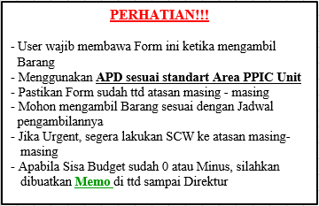

007 | 00 | 7 |  |  |  |  | Printed : | 7/14/23 |  |  |  |  | OCA Web |  |  | Developed By Nawaf A. R. (132)

